1ª Entrega
Cabo de Aço e Motor

Dados |  | Motor |  |  | Cabo de aço - alma aço ou fibra |  |  | 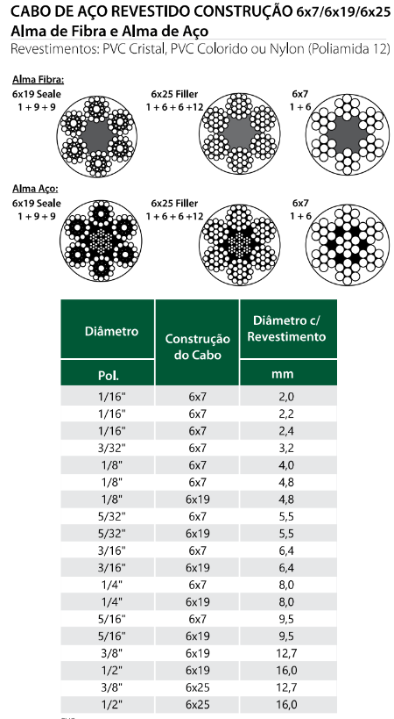
 | 2500 | Q (N) | 24,525.00 |  | FS | 5 | Cátalogo SIVA
V_min (m/min) | 6.3 | RPM_min | 4.01 |  | Tensão_0 (MPa) | 1770 | Acro Cabos
V_máx (m/min) | 12.5 | RPM_max | 7.96 |  | Ec (kgf/mm²) | 10000 | Acro Cabos
Polos | 4 | V_min (m/s) | 0.105 |  | Ec (GPa) | 98.1 | Acro Cabos
 |  | V_max (m/s) | 0.208 |  | A (m²) | 0.0000693 | FS.Q/Tensão_0
 |  | eficiencia | 0.95 |  | d (mm) | 9.39 | raiz(4.A/pi).1000
 |  | P_min (kW) | 2.7107 |  | d (pol) | 3/8
 |  | P_max (kW) | 5.38 |  | fator k | 39 | Acro Cabos
 |  | P (cv) | 3 |  | Dmin (mm) - Tambor | 500
 |  | Como não tem 3 cv, o motor terá potência de 5 cv |  |  | Cabo escolhido: Cabo de aço revestido com Nylon ou PVC de 3/8'' 6x25

 |  | O motor deve ter classe de proteção IP65 (contra água do mar) |  | 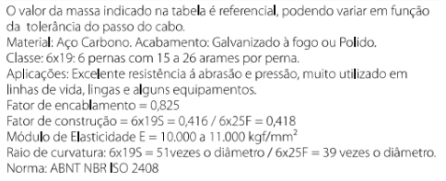

 |  | Motor escolhido: WEG W22 IR3 Super Premium, Trifásico, 60 Hz, 4 polos, 5 hp, 1755 RPM

2ª Entrega
Polias, correias e engrenagens

 |  |  |  |  |  |  |  |  | i_4 | RPM1 | i_tot1
Dados do motor |  |  | Velocidades do tambor |  |  |  | i_1 |  | 95.13 | 4.01 | 438
RPM_mot | 1755 |  | q | 1.26 |  |  | 4.60 | RPM_p1
Escorregamento (%) | 2.5 |  | D_t (mm) | 500 |  |  |  | 381.52 | i_3 | RPM2 | i_tot2
 |  |  | V_1 (m/min) | 6.3 |  |  |  |  | 75.70 | 5.04 | 348
Relações de transmissão |  |  | V_2 (m/min) | 7.9 |  | RPM_mot
i_2 | 2.91 |  | V_3 (m/min) | 9.9 |  | 1755 |  |  | i_4 | RPM3 | i_tot3
i_1 | 4.60 |  | V_4 (m/min) | 12.5 |  |  |  |  | 95.13 | 6.33 | 277
i_3 | 75.70 |  | RPM1 | 4.01 |  |  |  | RPM_p2
i_4 | 95.13 |  | RPM2 | 5.04 |  |  | i_2 | 602.42 | i_3 | RPM4 | i_tot4
 |  |  | RPM3 | 6.33 |  |  | 2.91 |  | 75.70 | 7.96 | 221
Polias |  |  | RPM4 | 7.96
Ângulos de abraçamento
dmot_2 (mm) | 130 | 509
dmot_1 (mm) | 90 | 504 |  | C | alfa2 | alfa1
dmov_2 (mm) | 379 |  |  | 1000 | 165.71223757 | 161.35399505
dmov_1 (mm) | 414 |  |  | 1050 | 166.39590344 | 162.24925523
Entre-eixos (mm) | 1600 |  |  | 1100 | 167.0169953 | 163.06217994
alfa_2 (º) | 171 |  |  | 1150 | 167.58374437 | 163.8036653
alfa_1 (°) | 168 |  |  | 1200 | 168.10299629 | 164.48276022
L_2 (mm) | 4009 |  |  | 1250 | 168.58049137 | 165.10704307
L_1 (mm) | 4008 |  |  | 1300 | 169.02107936 | 165.68290944
L_real (mm) | 4045 |  |  | 1350 | 169.42888596 | 166.21579484
 |  |  |  | 1400 | 169.80744322 | 166.71034868
la2 | 3245.9 |  |  | 1450 | 170.15979276 | 167.17057176
la1 | 3253.3 |  |  | 1500 | 170.48856815 | 167.59992573
(D2-d2)/la2 | 0.08 |  |  | 1550 | 170.79606113 | 168.00142118
(D1-d1)/la1 | 0.10 |  |  | 1600 | 171.08427546 | 168.37768886
h2 | 0.04 |  |  | 1650 | 171.35497075 | 168.73103785
h1 | 0.05 |  |  | 1700 | 171.60969861 | 169.06350337
Ca2 | 1618 |  |  | 1750 | 171.84983254 | 169.37688627
Ca1 | 1619 |  |  | 1800 | 172.07659276 | 169.67278582
(D2-d2)/Ca2 | 0.15 |  |  | 1850 | 172.29106705 | 169.95262723
(D1-d1)/Ca1 | 0.20 |  |  | 1900 | 172.49422827 | 170.21768471
Pa2 (cv) | 0.23 |  |  | 1950 | 172.68694912 | 170.469101
Pa1 (cv) | 0.23 |  |  | 2000 | 172.87001474 | 170.70790386
Pb2 (cv) | 3.56 |  |  | 2050 | 173.04413341 | 170.93502026
Pb1 (cv) | 2.11 |  |  | 2100 | 173.20994576 | 171.15128841
fcc2 | 1.12 |  |  | 2150 | 173.36803265 | 171.35746816
fcc1 | 1.12 |  |  | 2200 | 173.51892198 | 171.55424995
fcac2 | 0.98 | 0.15 |  | 2250 | 173.6630946 | 171.74226256
fcac1 | 0.97 | 0.20 |  | 2300 | 173.80098945 | 171.92207987
Ppc2 | 4.159904 |  |  | 2350 | 173.93300802 | 172.0942267
Ppc1 | 2.542176 |  |  | 2400 | 174.05951824 | 172.25918398
Nc2 | 1.6 |  |  | 2450 | 174.18085797 | 172.41739321
Nc1 | 2.6 |  |  | 2500 | 174.29733797 | 172.56926045
Logo n = 3 |  |  |  | 2550 | 174.40924457 | 172.71515979
 |  |  |  | 2600 | 174.51684203 | 172.85543648
 |  |  |  | 2650 | 174.62037465 | 172.99040957
 |  |  |  | 2700 | 174.72006856 | 173.12037446
 |  |  |  | 2750 | 174.81613347 | 173.24560498
 |  |  |  | 2800 | 174.90876402 | 173.36635532
 |  |  |  | 2850 | 174.99814123 | 173.48286182
 |  |  |  | 2900 | 175.08443358 | 173.59534445
 |  |  |  | 2950 | 175.16779811 | 173.70400824
 |  |  |  | 3000 | 175.24838139 | 173.80904452

3ª Entrega

 |  |  |  |  |  |  |  |  |  |  |  |  |  |  | Cálculos para a trasnmissão |  | Fator de forma q
 |  |  |  |  |  |  |  |  |  |  |  |  |  |  | i_reduzido | 20 | N° de dentes | q
 |  |  |  |  |  |  |  |  |  |  |  |  |  |  | M | 405749.88398 | 18 | 3.5
 |  |  |  |  |  |  |  |  |  |  |  |  |  |  | i_par | 3.8 | 21 | 3.3
 |  |  |  |  |  |  |  |  |  |  |  |  |  |  | Z_1 | 25 | 24 | 3.2
 |  |  |  |  |  |  |  |  |  |  |  |  |  |  | Z_2 | 95 | 28 | 3.1
 |  |  |  |  |  |  |  |  |  |  |  |  |  |  | W | 15.795 | 34 | 3
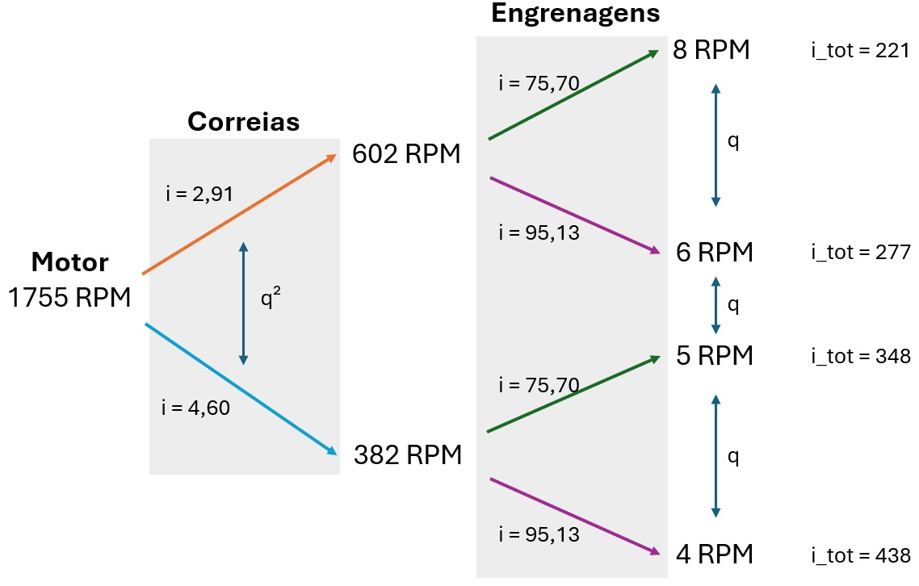
Valores do projeto |  | Critérios de desgaste e flexão |  |  |  |  |  |  |  |  |  |  |  |  | W^(1/6) | 1.5839930499 | 40 | 2.9
Q (N) | 24525 |  |  |  |  |  |  |  |  |  |  |  |  |  | Padm | 1777.065878 | 50 | 2.8
Razão da PG | 1.26 |  |  |  |  |  |  |  |  |  |  |  |  |  | bd² | 89534.908228 | 65 | 2.7
D_tambor (mm) | 500 |  |  |  |  |  |  |  |  |  |  |  |  |  | d1 | 42.098864514 | 80 | 2.6 | Cálculos para demais pares
V_1 (m/s) | 0.11 |  |  |  |  |  |  |  |  |  |  |  |  |  | m | 1.6839545806 | 100 | 2.5 |  |  | Dimensões das engrenagens
V_2 (m/s) | 0.13 | Dados e cálculos para as engrenagens |  |  |  |  |  |  |  |  |  |  |  |  | mn | 1.75 |  |  |  |  | m |  | 1.75
V_3 (m/s | 0.17 | p_max |  |  |  |  |  |  |  |  |  |  |  |  | d01 | 43.75 | Correção |  |  |  | b (mm) |  | 46.777421441
V_4 (m/s) | 0.21 | K_ev | 1 | B/d = 0.75 ou 1.2 |  |  |  |  |  |  |  |  |  |  | b1 | 46.777421441 | novo m | 3.75 | Diâmetros (mm) |  | Dentes |  | Distância entre-eixos
i_3 | 75.7 | M (Nm) | 6131.25 |  |  |  |  |  |  |  |  |  |  |  | q | #NAME? | novo d01 | 93.75 | d1a (mm) | 43.75 | Z1a (dentes) | 25 | C (mm) | 105
i_4 | 95.13 | alpha (°) | 20 |  |  |  |  |  |  |  |  |  |  |  | Ft | 18548.566125 | Ft_novo | 8655.9975249 | d1b (mm) | 166.25 | Z1b (dentes) | 95
Pot (hp) | 5 | alpha (rad) | 0.3490658504 |  |  |  |  |  |  |  |  |  |  |  | sigma_max | #NAME? | sigma_novo | #NAME?
Pot (W) | 3728.5 | N_mín_pinhão | 18 | Número mínimo de dentes no pinhão |  |  |  |  |  |  |  |  |  |  | A tensão é maior que a de escoamento? | #NAME? | sigma_material | 200
Rotação do motor (RPM) | 1755 |  |  |  |  |  |  |  |  |  | Cálculos para primeiro par |  |  |  |  |  | A tensão é maior que a de escoamento? | Não, pode seguir | Valores Finais - SAE8640
 |  | Critério de pressão |  |  |  |  |  |  |  |  | Dimensões das engrenagens |  |  |  |  |  |  |  | Dimensões das engrenagens |  |  |  |  | Distância entre-eixos
Propriedades do material |  | M_pinhão (Nmm) | 20287.49 | M = 30000.P/pi.n |  | Par 1 | Par 2 | Par 3 | Total |  | m |  | 1.25 |  |  |  |  |  | Engrenagem | Diâmetro (mm) | Módulo | Largura (mm) | Número de dentes | C1 (mm) | 100
Aço AISI 4340 |  | i | 4 |  | i_Verde | 4 | 5 | 4.6 | 92 |  | b (mm) |  | 23.795710345 |  |  |  |  |  | Pinhão 1 | 40 | 1.5 | 24 | 24 | C2 (mm) | 140
Resis. Tração (MPa) | 1207 | Z_1 | 18 |  | i_Roxo | 4 | 5 | 3.8 | 76 |  | Diâmetros (mm) |  | Dentes |  | Distância entre-eixos |  |  |  | Movida 1 | 160 | 1.5 | 24 | 96 | C3 (mm) | 224
Limite de escoamento (MPa) | 200 | Z_2 | 72 |  |  |  |  |  |  |  | d1a (mm) | 22.5 | Z1a (dentes) | 18 | C1 (mm) | 56.25 |  | 140 | Pinhão 2 | 50 | 2.5 | 30 | 24 | C4 (mm) | 225
Dureza (HB) | 352 | h (vida em horas) | 3000 |  | bd² (mm³) | 12046.58 |  |  |  |  | d1b (mm) | 90 | Z1b (dentes) | 72 |  |  |  | 280 | Movida 2 | 230 | 2.5 | 30 | 120 | Dimensões da caixa
Dureza (HRC) | 57 | W | 315.9 | 60.n.h/10^6 | b/d 1 - Balanço | 0.75 |  | b/d 2 - Mancal | 1.2 |  |  |  |  |  |  |  |  | 504 | Pinhão 3 | 80 | 4 | 43 | 20 | Largura (mm) | 563.18284138
Dureza (HB) - Sarkis | 5780 | W^(1/6) | 2.61 |  | d1 (mm) | 25.23 |  | d2 (mm) | 21.57 |  | Verificar onde os comprimentos C3 e C4 serão iguais para valores inteiros de d3a e d4a |  |  |  |  |  |  | 688 | Movida 3 | 368 | 4 | 43 | 92 | Comprimento (mm) | 801.6
 |  | Padm (N/mm²) | 1078.6118699 | Y.HB/W^(1/6) | m1 | 1.40 |  | m2 | 1.20 |  | d3a (mm) | d3b (mm) | C3 | d4a (mm) | d4b (mm) | C4 |  |  | Pinhão 4 | 93.75 | 3.75 | 44 | 25 | Altura (mm) | 441.6
 |  |  |  |  | mn1 | 1.5 |  | mn2 | 1.25 | 1.5 | 36 | 165.6 | 100.8 | 42 | 159.6 | 100.8 |  |  | Movida 4 | 356.25 | 3.75 | 44 | 95
 |  | fi - Fator de serviço | 1 |  | d01 (mm) | 27 |  | d02 (mm) | 22.5 | 27 | 37 | 170.2 | 103.6 | 43.2 | 164.0 | 103.6
 |  |  |  |  | b1 (mm) | 20.25 |  | b2 (mm) | 23.795710345 |  | 38 | 174.8 | 106.4 | 44.3 | 168.5 | 106.4 |  |  |  | 373 | 669
 |  |  |  |  |  |  |  |  |  |  | 39 | 179.4 | 109.2 | 45.5 | 172.9 | 109.2 |  |  |  | 124.33333333 | 140
 |  | Critério de resistência à flexão |  |  |  |  |  |  |  |  | 40 | 184 | 112 | 46.7 | 177.3 | 112
 |  | Fator de forma (Z = 18) | 3.5 |  | F_T1 (N) | 1502.78 |  | F_T2 (N) | 1803.33 | 1502.7773481 | 41 | 188.6 | 114.8 | 47.8 | 181.8 | 114.8
 |  |  |  |  | Sigma_1_máx (N/mm²) | 173.16 |  | Sigma_2_máx (N/mm²) | 212.20 | 147.35767195 | 42 | 193.2 | 117.6 | 49 | 186.2 | 117.6
 |  |  |  |  | A tensão é maior que a de escoamento? | Não, pode seguir |  | A tensão é maior que a de escoamento? | Sim, redimensione |  | 43 | 197.8 | 120.4 | 50.2 | 190.6 | 120.4
 |  |  |  |  |  |  |  |  |  |  | 44 | 202.4 | 123.2 | 51.3 | 195.1 | 123.2
 |  |  |  |  |  |  |  |  |  |  | 45 | 207 | 126 | 52.5 | 199.5 | 126
Diâmetros dos pinhões x distância entre-eixos
 |  |  |  |  |  |  |  |  |  |  | 46 | 211.6 | 128.8 | 53.7 | 203.9 | 128.8
 |  |  |  |  |  |  |  |  |  |  | 47 | 216.2 | 131.6 | 54.8 | 208.4 | 131.6
 |  |  |  |  |  |  |  |  |  |  | 48 | 220.8 | 134.4 | 56 | 212.8 | 134.4
 |  |  |  |  |  |  |  |  |  |  | 49 | 225.4 | 137.2 | 57.2 | 217.2 | 137.2
 |  |  |  |  |  |  |  |  |  |  | 50 | 230 | 140 | 58.3 | 221.7 | 140
 |  |  |  |  |  |  |  |  |  |  | 51 | 234.6 | 142.8 | 59.5 | 226.1 | 142.8
 |  |  |  |  |  |  |  |  |  |  | 52 | 239.2 | 145.6 | 60.7 | 230.5 | 145.6
 |  |  |  |  |  |  |  |  |  |  | 53 | 243.8 | 148.4 | 61.8 | 235.0 | 148.4
 |  |  |  |  |  |  |  |  |  |  | 54 | 248.4 | 151.2 | 63 | 239.4 | 151.2
 |  |  |  |  |  |  |  |  |  |  | 55 | 253 | 154 | 64.2 | 243.8 | 154
 |  |  |  |  |  |  |  |  |  |  | 56 | 257.6 | 156.8 | 65.3 | 248.3 | 156.8
 |  |  |  |  |  |  |  |  |  |  | 57 | 262.2 | 159.6 | 66.5 | 252.7 | 159.6
 |  |  |  |  |  |  |  |  |  |  | 58 | 266.8 | 162.4 | 67.7 | 257.1 | 162.4
 |  |  |  |  |  |  |  |  |  |  | 59 | 271.4 | 165.2 | 68.8 | 261.6 | 165.2
 |  |  |  |  |  |  |  |  |  |  | 60 | 276 | 168 | 70 | 266 | 168
 |  |  |  |  |  |  |  |  |  |  | 61 | 280.6 | 170.8 | 71.2 | 270.4 | 170.8
 |  |  |  |  |  |  |  |  |  |  | 62 | 285.2 | 173.6 | 72.3 | 274.9 | 173.6
 |  |  |  |  |  |  |  |  |  |  | 63 | 289.8 | 176.4 | 73.5 | 279.3 | 176.4
 |  |  |  |  |  |  |  |  |  |  | 64 | 294.4 | 179.2 | 74.7 | 283.7 | 179.2
 |  |  |  |  |  |  |  |  |  |  | 65 | 299 | 182 | 75.8 | 288.2 | 182
 |  |  |  |  |  |  |  |  |  |  | 66 | 303.6 | 184.8 | 77 | 292.6 | 184.8
 |  |  |  |  |  |  |  |  |  |  | 67 | 308.2 | 187.6 | 78.2 | 297.0 | 187.6
 |  |  |  |  |  |  |  |  |  |  | 68 | 312.8 | 190.4 | 79.333333333 | 301.46666667 | 190.4
 |  |  |  |  |  |  |  |  |  |  | 69 | 317.4 | 193.2 | 80.5 | 305.9 | 193.2
 |  |  |  |  |  |  |  |  |  |  | 70 | 322 | 196 | 81.7 | 310.3 | 196

4ª Entrega
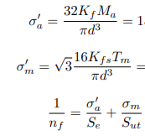
Torques |  | Engrenagem | Relação de transmissão | Força tangencial (kN) | Força radial (kN) |  | Engrenagem | Diâmetro (mm) | Velocidade 1 (RPM) - ic = 4,6 | Velocidade 2 (RPM) - ic = 2,91
Torque motor (N/m) | 20.3 | Par 1 | 4 | 6.9 | 2.5 |  | Pinhão 1 | 27 | 381.52173913 | 603.09278351
Torque eixo 1 (N/m) | 20.3 | Par 2 | 5 | 14.9 | 5.4 |  | Movida 1 | 108 | 95.380434783 | 150.77319588
Torque eixo 2 (N/m) | 81.1 | Par 3 | 4.6 | 46.7 | 17.0 |  | Pinhão 2 | 50 | 95.380434783 | 150.77319588
Torque eixo 3 (N/m) | 405.7 | Par 4 | 3.8 | 39.8 | 14.5 |  | Movida 2 | 230 | 19.076086957 | 30.154639175
Torque eixo 4 (N/m) | 1866.4 |  |  |  |  |  | Pinhão 3 | 80 | 19.076086957 | 30.154639175
 |  |  | Ft Correia (kN) |  |  |  | Movida 3 | 368 | 4.1469754253 | 6.5553563424
Potência (W) | 3728.5 | i = 4,6 | 0.21 |  |  |  | Pinhão 4 | 93.75 | 19.076086957 | 30.154639175
Rotação (RPM) | 1755 | i = 2,91 | 0.23 |  |  |  | Movida 4 | 356.25 | 5.0200228833 | 7.9354313619

Propriedades do material |  | Dados do diagrama de força cortante e momento fletor
Aço 1050 |  | Eixo | Ray (kN) | Raz (kN) | Rby (kN) | Rbz (kN) | My_max (Nm) | Mz_max (Nm) | |M_max| (Nm) | Vy_max (kN) | Vz_max (kN) | d (mm) | d' (mm) | sigma_a' | sigma_m' | nf
Sut (MPa) | 690 | 1 | 5.83 | -2.006 | 1.312 | -0.515 | 511.8 | 200.57 | 549.6977032 | 5.6 | 2.006 | 29 | 30 | 207,376,845 | 7,162,352 | 1.2479858315
ka (MPa) | 0.79777703938 | 2 | 12.83 | -4.65 | 8.97 | -3.251 | 2233.58 | 809.45 | 2375.7291342 | 12.897 | 3.25 | 41 | 50 | 193,591,826 | 10,061,729 | 1.3281646498
Se (MPa) | 262.2 | 3 | 52.62 | -19.15 | 48.78 | -17.75 | 6693.3 | 2434.2 | 7122.1902902 | 52.62 | 19.147 | 55 | 70 | 211,504,474 | 22,030,174 | 1.1924906375
n | 1.5 | 4 | 45.2 | -16.46 | 41.29 | -15.04 | 5039.92 | 1834.96 | 5363.5689432 | 45.2 | 16.46 | 51 | 65 | 198,936,239 | 59,952,446 | 1.1825823837
Kf | 1

